2021_12_data
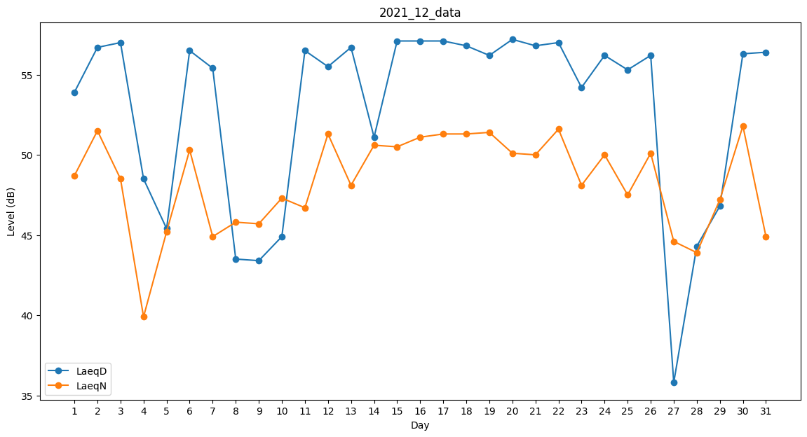
Day | LaeqD | LaeqN
1 | 53.9 | 48.7
2 | 56.7 | 51.5
3 | 57 | 48.5
4 | 48.5 | 39.9
5 | 45.4 | 45.2
6 | 56.5 | 50.3
7 | 55.4 | 44.9
8 | 43.5 | 45.8
9 | 43.4 | 45.7
10 | 44.9 | 47.3
11 | 56.5 | 46.7
12 | 55.5 | 51.3
13 | 56.7 | 48.1
14 | 51.1 | 50.6
15 | 57.1 | 50.5
16 | 57.1 | 51.1
17 | 57.1 | 51.3
18 | 56.8 | 51.3
19 | 56.2 | 51.4
20 | 57.2 | 50.1
21 | 56.8 | 50
22 | 57 | 51.6
23 | 54.2 | 48.1
24 | 56.2 | 50
25 | 55.3 | 47.5
26 | 56.2 | 50.1
27 | 35.8 | 44.6
28 | 44.3 | 43.9
29 | 46.8 | 47.2
30 | 56.3 | 51.8
31 | 56.4 | 44.9

